Portada

Universidad de Guadalajara
Centro Universitario de Ciencias Económico Administrativas

Porgramacion en Excel
Maestra: MARIA GUADALUPE BOGARIN AGUAYO
Fecha: 05/03/2024

Actividad: Proyecto Final
Alumno: Balderrama Resendiz Angel Joel

Bienvenido
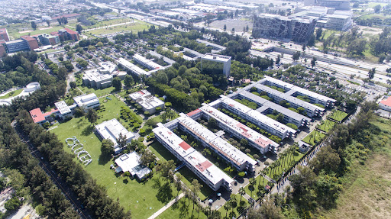
Consultar Estudiante
Editar DB
Descripicion del proyecto: |  | Este proyecto se creo con la necesidad
de facilitar el conteo de horas personal durante el servicio social, si
bien se lleva un registro por parte del personal administrativo pero el
cual tu no tienes acceso , este sistema brinda la facilidad de tener un
control propio sobre esto y no estar contando las horas relizadas,
si eres una persona como yo, que llevaba un registro en excel
ingresando todos los dias la fecha , horas realizadas , este sistema
Mostrar Sistema
lo facilitara.
 | Insutrcciones de uso
1.- Hay que tener en cuenta que necesitamos de estar dentro de la
Base de datos por ende primero hay que darnos de alta una unica vez
el cual podras hacerlo en el boton EDITAR DB donde te registraras
asi mismo podras modificar o eliminar tu usuario. (PWD =123)

Ocultar Excel
Crear Informe
2.- Una vez dado de alta en la base de datos el sistema recomendado
y Final es el boton OCULTAR EXCEL |  | donde solo necesitas de ingresar
tu codigo | darle al boton entrada y pasar tus horas de servicio
y cuando se cumplan en esa mismo sistema poner tu codigo darle salida
y seria todo se estaria agregando tu hora de entrada y de salida
y sumandose automaticamente en la hoja base .

3.- ahora bien el sistema de control y salida tiene un pequeno boton
verde donde dice excel este nos regresara a este excel y si
quisireamos consultar nuestro tiempo existe el boton CONSULTAR ESTUDIANTE
el cual nos dara datos como , nombre tiempo realizado , carrera etc

4.- El boton CREAR INFORME nos permite como su nombre
lo dice crear un informe de nuestra hoja llamada Base
asi como la opcion de guardar en pdf e imprimir

5.- por ultimo esta el boton Mostrar sistema que hace
lo mismo que el boton ocultar excel pero en un entorno
grafico donde el usuario visualiza este excel.

